상품제안서
마포식한돈수제양념갈비+포천식LA이동갈비 | 상품코드: F32933

 |  |  |  |  |  |  | 02-412-0044 | www.easy1.co.kr
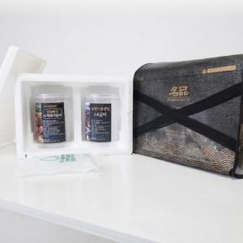

【상세/제작정보】 | <p>* 국내산 한돈 갈비만을 엄선하여 제조,생산한 수제양념갈비</p><p>*&nbsp; 뼈한마디씩 정성스럽게 손질하여한입에 드실수 있도록 가공,제조한 상품​&nbsp;</p>

【인쇄/포장옵션】 | / 포장불가능

【공급단가】 | 수량 | 30~ | 50~ | 100~ | 300~ | 500~
*VAT별도 | 단가 | 56,700원 | 54,600원 | 52,500원 | 50,400원 | 49,140원

【상품 URL】 | https://www.easy1.co.kr:443/src/goods_detail.php?gdno=32933

